Hoja1
 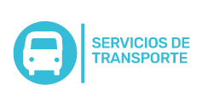
Plan Anual de Adquisiciones

Objeto | Valor | Código
Prestar a la AGENCIA APP el servicio de transporte terrestre automotor individual de pasajeros en modalidad básico | 15,735,118 COP | 78111804
Prestación de servicio público de transporte terrestre de pasajeros (tipo taxi) en la ciudad de Medellín y sus corregimientos, y el área metropolitana, para el desplazamiento de servidores y contratistas de la AGENCIA APP | 7,616,445 COP | 78111804

